A-3
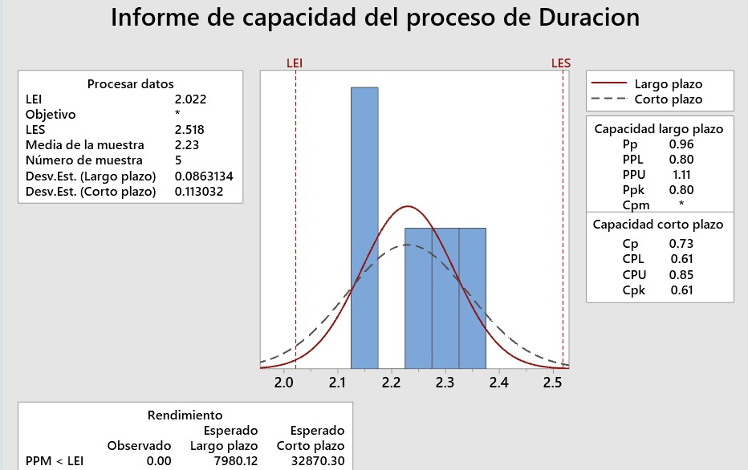
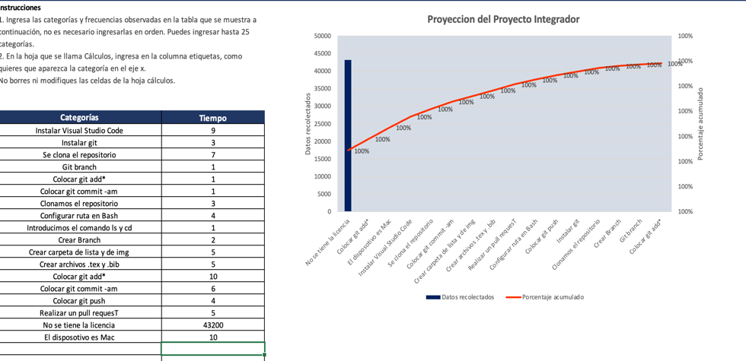
TITULO: Proyecto Integrador de la materia de Sistemas de Manufactura

Proyecto | El alumnado y su desafio en estandarizado de proyectos
Coach | Luis Alberto Angeles
Equipo | Gerardo Pulido Hernandez (INDIVIDUAL)
Area | Sistemas de Manufactura
En el Instituto Tecnológico de Querétaro, en la materia de Sistemas de Manufactura, salon C7, Los estudiantes muestran poco interés en aprender tecnologías y desarrollar habilidades útiles para su futuro laboral, en el que a pesar de carecer de conocimientos, adoptan una actitud apática hacia el aprendizaje. En lugar de buscar soluciones, se quejan de las enseñanzas del profesor, que son relevantes. Su desconocimiento de plataformas como GitHub refleja la falta de motivación para investigar por su cuenta y una baja resiliencia ante los retos.
1. ANTECEDENTES :
Las propuestas de mejora mencionadas anteriormente se basan en las quejas y encuestas realizadas a antiguos alumnos y alumnso actuales de la materia de Sistemas de Manufactura:
1) Elaborar un procedimiento operativo estandar (SOP) claro y preciso para los comandos fundamentales
2) Checar el tipo de laptop que soporte o aguante los Sofware antes mencionados
3) Comprar la licencia del dispositivo o actualizar el sofware
4) Examinar con atencion los mensajes que proporciona la consola al ejecutar los comandos
5) Intentar las veces necesarias el proceso de escribir el codigo hasta que lo hagamos correctamente
6) Verificar que la conexión a internet sea estable y que los dispositivos estén correctamente configurados.
7) Investigar por nuestra cuenta en paginas confiables como Scielo
5. MEJORA PROPUESTA :

En las actividades académicas actuales, los estudiantes deben emplear GitHub para gestionar sus proyectos, realizando tareas como clonar repositorios, crear ramas, carpetas y archivos. Sin embargo, enfrentan serios desafíos debido a una comprensión limitada de las instrucciones, lo que dificulta la correcta ejecución de las tareas asignadas. Asimismo, la carencia de claridad en ciertos aspectos genera confusión y errores recurrentes.
2. SITUACIÓN ACTUAL :

Se establecieron 4 acciones Y 2 responsables (Área 2. Terminal GitHub y Area 1. Soware de la lap) y actividades necesarias para la implementación. Se mencionan indicadores de desempeño:
-Implementación de SOPs detallados
-Revisión de git status para ver si es necesario realizar git push o git commit
-Hacer que el disposotivo cuenta con una licencia valida
-Entrega de actividades con el pull request.
6. PLAN (BENEFICIOS ESPERADOS Y RECURSOS) :

¿Qué actividades serán requeridas para la implementación y quien será responsable de qué y cuándo?
¿Cuáles son los indicadores de desempeño o progreso?
6. PLAN (BENEFICIOS ESPERADOS Y RECURSOS) :
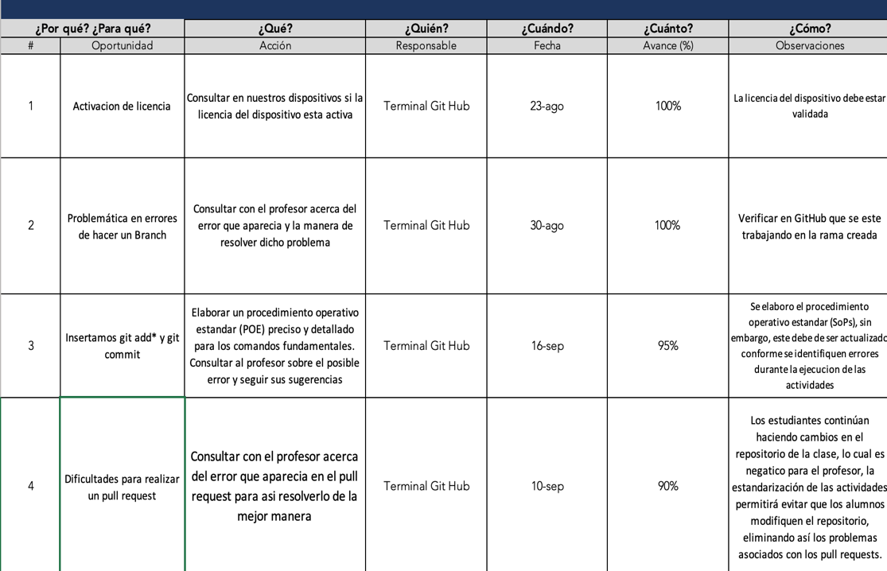

Meta: Que el alumnado aprenda a estandarizar basandose en el metodo de Lean Six Sigma al menos el 95%
Objetivo: Cubrir la totalidad de los temas establecidos en el programa dentro del tiempo previsto y por otro lado el alumnado logre comprender las facetas del método de estandarización
3. METAS Y OBJETIVOS (Y) :

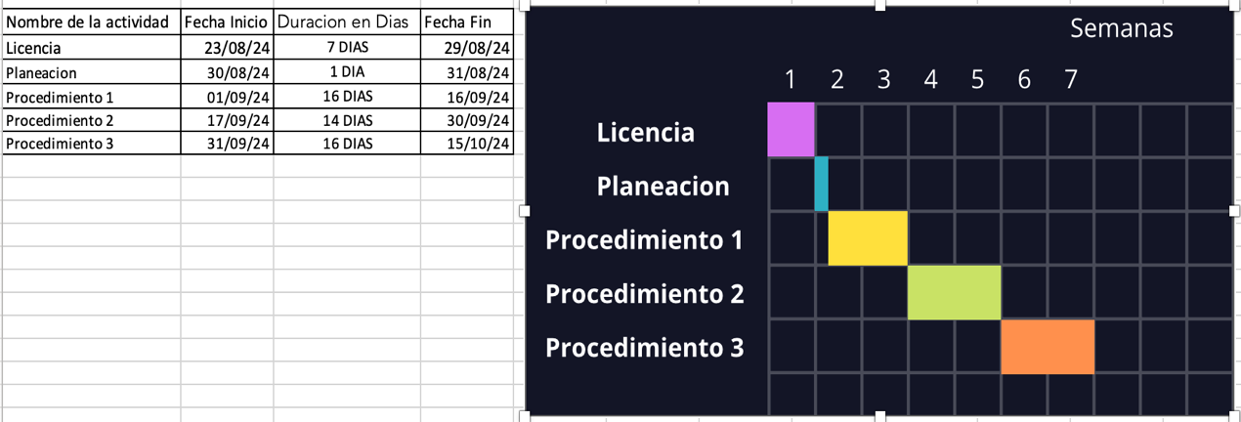

Se utilizaron tres herramientas: Ishikawa, árbol causal y análisis de Pareto. A través de ellas, se identificó que cinco factores son responsables del 80% de la insuficiencia en experiencia técnica. Además, se determinaron las causas raíz y las acciones correctivas necesarias.
4. ANÁLISIS DE CAUSA RAÍZ (x) :

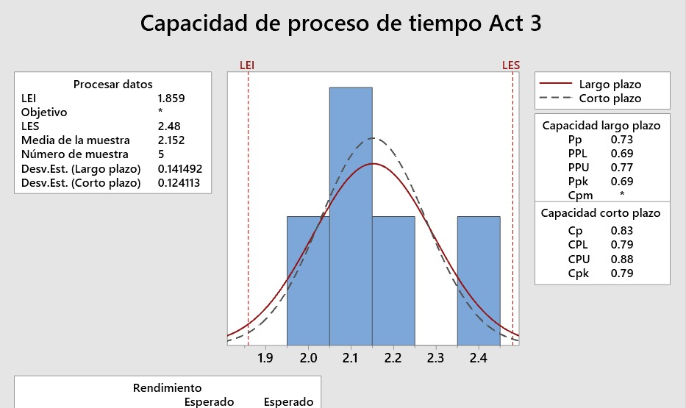
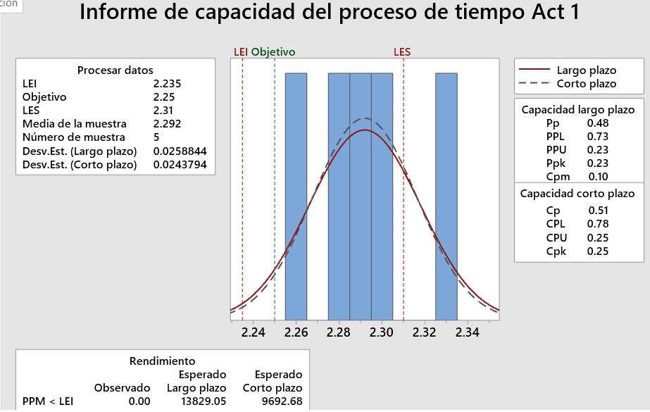

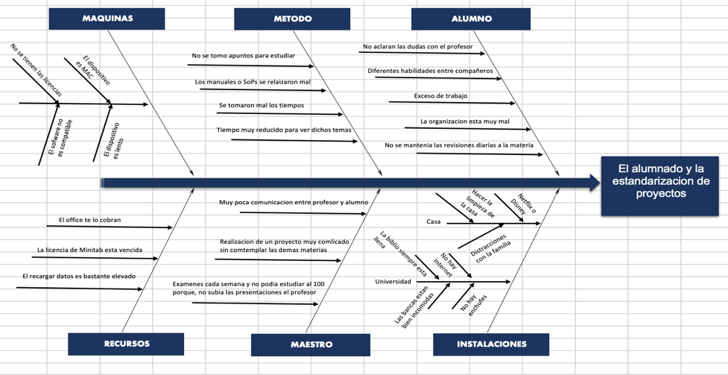

¿Qué problemas pueden ser anticipados? Al comprar la licencia con tiempo se puede evitar toda una serie de errores y tiempos perdidos
- Se llevó a cabo una inspección del equipo (computadora portátil) para identificar posibles fallos o ralentizaciones en su desempeño. - Se diseñó un diagrama SwimLane con las acciones necesarias para minimizar errores y optimizar los tiempos del proceso.
- Se solicitó una sesión de asesoramiento de al menos 15 minutos con el profesor para aclarar inquietudes sobre el uso de herramientas tecnológicas y la metodología Lean Six Sigma.
- Tras múltiples pruebas de las tareas, se lograron reducir los inconvenientes relacionados con GitHub.
7. SEGUIMIENTO (CONTROL) :

5W y 2H
5W Y 2 H
 | Líder: Gerardo Pulido Hernandez | 
 | Proyecto: El alumnado y su desafio en estandarizado de proyectos
 | Sponsor: Luis Alberto Angeles
 | Área: Sistema de Manufactura
 | Fecha: 08/11/24

What ¿Qué / Cuál es el problema específico que afecta el desempeño del negocio? |  | La falta de motivacion y habilidades
Who ¿Quién es el ciente Interno o Externo más afectado por el problema |  | Estudiantes de la clase
Why. Identifica los requerimento críticos del cliente en términos de Calidad, Entrega y Costo asociados con el problema |  | Entrega oportuna de actividades con altos estándares de calidad
Why. Nombra el métrico del negocio asociado con el problema |  | Cumplimiento del contenido
Where ¿En dónde ocurre el problema (localización geográfica o en el proceso)? |  | Instituto Tecnológico de Querétaro, en la materia de Sistemas de Manufactura, salon C7
When ¿En dónde fue observado por primera vez el problema? (especifiíca mes/año))? |  | Al comienzo del semestre (26 Agosto), cuando se presento la herramienta por primera vez a los alumnos
How Much? ¿Cuál es la magnitud del problema en términos de tu métrico de negocio seleccionado? |  | Para los alumnos: Reprobar la materia Para el profesor: Meterse en problemas por algunos alumnos que no les gusto aprender y en otra faceta con direccion
How ¿Cómo sabes que es un problema? ¿Qué objetivos no se están cumpliendo? |  | Existe una sensación generalizada de insatisfacción debido a que no se están alcanzando los niveles de calidad que se esperan de un estudiante del ITQ.
Escribe la descripción del problema en forma de enunciado, puedes usar el siguiente formato como guía: <When>,< What>, <Where>, <How much>, <How do you know> |  | En el Instituto Tecnológico de Querétaro, en la materia de Sistemas de Manufactura, salon C7, Los estudiantes muestran poco interés en aprender tecnologías y desarrollar habilidades útiles para su futuro laboral, en el que a pesar de carecer de conocimientos, adoptan una actitud apática hacia el aprendizaje. En lugar de buscar soluciones, se quejan de las enseñanzas del profesor, que son relevantes. Su desconocimiento de plataformas como GitHub refleja la falta de motivación para investigar por su cuenta y una baja resiliencia ante los retos.

LSS International ® Todos los derechos reservados Prohibida su reproducción total o parcial por cualquier método

Swim Lane
Swim Lane
 | Area: Sistemas de Manufactura
 | Proceso: Clonación de repositorio, creación de branch y carpetas en GitHub |  |  |  |  |  |  |  |  |  | Dueño de proceso: Gerardo Pulido Hernandez |  |  | Version 1.0 | 2024-12-07
INTALACION
Instalar Visual Studio Code
INICIO
#1
Instalar GIT
#2
Borrar codigo y volver a escribirlo bien
VERIFICACION
Configurar ruta a Git Bash
#5
Git-Version
NO
YES
Se clona el repositorio
#7
YES
NO
Configurar ruta en Bash
#8
Introducimos el comando ls y posteriormente cd
#9
Crear branch
#10
git checkout -b NombreDel Alumno
YES
NO
git branch
YES
NO
Crear archivos .tex y .bib
#12
NUBE
Crear cuenta de GIT HUB online
#3
Se copia el URL
#6
CARPETA
Crear carpeta en escritorio
#4
Crear carpeta de lista y de img
#11
END
CONCLUSION
Checar que se agreguen bien las comillas
Colocar git add *
#13
Colocar git commit -am
#14
Colocar git push
#15
Realizar un pull request
#16
 | Lean Academy ® Todos los derechos reservados Prohibida su reproducción total o parcial por cualquier método
Proceso | 1 | 2 | 3 | 4 | 5 | 6 | 7 | 8 | 9 | 10 | 11 | 12 | 13 | 14 | 15 | 16 | 17 | 18 | 19
Tiempo promedio | 00:09 Hr | 00:03 Hr | 00:07 Hr | 00:01 Hr | 00:01 Hr | 00:01 Hr | 00:03 Hr | 02:00 Hr | 00:04 Hr | 00:01 Hr | 00:02 Hr | 00:05 Hr | 00:01 Hr | 00:05 Hr | 00:05 Hr | 00:10 Hr | 00:06 Hr | 00:04 Hr | 00:05 Hr
VA/NVA/NNVA* | VA | VA | VA | VA | VA | VA | VA | VA | VA | VA | VA | VA | VA | VA | VA | VA | VA | VA | VA
*Referencia: VA= Actividad de Valor Agregado NVA = Actividad de No Valor Agregado NNVA = No Valor Agregado Necesario
Proceso 1
#
Decisión 1
YES
NO
A
Fin
Nota 1
 |  |  |  |  |  | Símbolo
 |  |  |  |  |  | Nombre | Proceso | Decisión | Conector | Inicio/Fin | Líneas de Flujo | Nota | Actividad Manual | Cuello de botella

LSS International ® Todos los derechos reservados Prohibida su reproducción total o parcial por cualquier método

Ishikawa
Ishikawa
 | Líder: | Gerardo Pulido Hernandez
 | Proyecto: | El alumnado y su desafio en estandarizado de proyectos
 | Sponsor: | Luis Alberto Angeles
 | Área: | Sistemas de Manufactura
 | Fecha: | 2024-11-08

MAQUINAS
METODO
ALUMNO

No se tienen las licencias
No aclaran las dudas con el profesor
El dispositivo es MAC
No se tomo apuntos para estudiar
Diferentes habilidades entre compañeros
Los manuales o SoPs se relaizaron mal
Exceso de trabajo
Se tomaron mal los tiempos
El sofware no es compatible
El dispositivo es lento
La organizacion esta muy mal
Tiempo muy reducido para ver dichos temas
No se mantenia las revisiones diarias a la materia

El alumnado y la estandarizacion de proyectos

Netflix o Disney
Muy poca comunicacion entre profesor y alumno
Hacer la limpieza de la casa
El office te lo cobran
La biblio siempre esta llena
Casa
Realizacion de un proyecto muy comlicado
sin comtemplar las demas materias
Distracciones con la familia
La licencia de Minitab esta vencida
No hay Internet

El recargar datos es bastante elevado
Universidad
Las bancas estan bien incomodas
Examenes cada semana y no podia estudiar al 100 porque, no subia las presentaciones el profesor
No hay enchufes

RECURSOS
MAESTRO
INSTALACIONES

LSS International ® Todos los derechos reservados Prohibida su reproducción total o parcial por cualquier método

Pareto
Pareto
 |  | Líder: | Gerardo Pulido Hernandez
 |  | Proyecto: | El alumnado y su desafio en estandarizado de proyectos
 |  | Sponsor: | Luis Alberto Angeles
 |  | Área: | Sistemas de Manufactura
 |  | Fecha: | 2024-11-08

Proyeccion del Proyecto Integrador
 | Datos recolectados |  | Porcentaje acumulado
No se tiene la licencia | 43200 | P1 | 100%
Colocar git add* | 10 | P2 | 100%
El disposotivo es Mac | 10 | P3 | 100%
Instalar Visual Studio Code | 9 | P4 | 100%
Se clona el repositorio | 7 | P5 | 100%
Colocar git commit -am | 6 | P6 | 100%
Crear carpeta de lista y de img | 5 | P7 | 100%
Crear archivos .tex y .bib | 5 | P8 | 100%
Realizar un pull requesT | 5 | P9 | 100%
Configurar ruta en Bash | 4 | P10 | 100%
Colocar git push | 4 | P11 | 100%
Instalar git | 3 | P12 | 100%
Clonamos el repositorio | 3 | P13 | 100%
Crear Branch | 2 | P14 | 100%
Git branch | 1 | P15 | 100%
Colocar git add* | 1 |  | 100%
Instrucciones
1. Ingresa las categorías y frecuencias observadas en la tabla que se muestra a continuación, no es necesario ingresarlas en orden. Puedes ingresar hasta 25 categorías. 2. En la hoja que se llama Cálculos, ingresa en la columna etiquetas, como quieres que aparezca la categoría en el eje x. No borres ni modifiques las celdas de la hoja cálculos.

Categorías | Tiempo
Instalar Visual Studio Code | 9
Instalar git | 3
Se clona el repositorio | 7
Git branch | 1
Colocar git add* | 1
Colocar git commit -am | 1
Clonamos el repositorio | 3
Configurar ruta en Bash | 4
Introducimos el comando ls y cd | 1
Crear Branch | 2
Crear carpeta de lista y de img | 5
Crear archivos .tex y .bib | 5
Colocar git add* | 10
Colocar git commit -am | 6
Colocar git push | 4
Realizar un pull requesT | 5
No se tiene la licencia | 43200
El disposotivo es Mac | 10

 |  |  | LSS International ® Todos los derechos reservados Prohibida su reproducción total o parcial por cualquier método

Gantt
DIAGRAMA DE GANTT
 |  | Líder: | Gerardo Pulido Hernandez
 |  | Proyecto: | El alumnado y su desafio en estandarizacion de proyectos
 |  | Área: | Sistemas de Manufactura
 |  | Fecha: | 2024-12-08
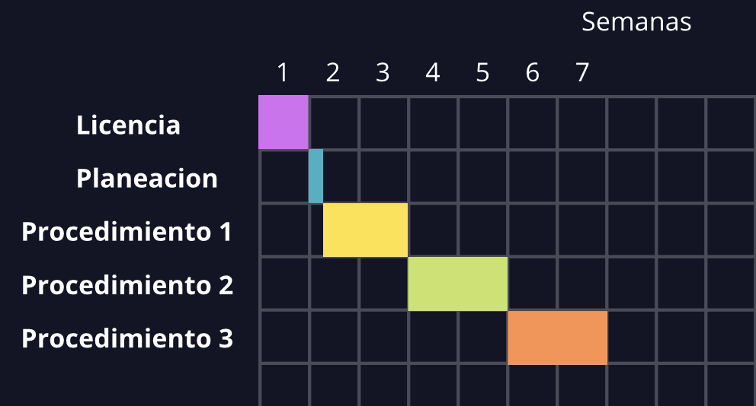
Nombre de la actividad | Fecha Inicio | Duracion en Dias | Fecha Fin
Licencia | 2024-08-23 | 7 DIAS | 2024-08-29
Planeacion | 2024-08-30 | 1 DIA | 2024-08-31
Procedimiento 1 | 2024-09-01 | 16 DIAS | 2024-09-16
Procedimiento 2 | 2024-09-17 | 14 DIAS | 2024-09-30
Procedimiento 3 | 31/09/24 | 16 DIAS | 2024-10-15

